Sheet1
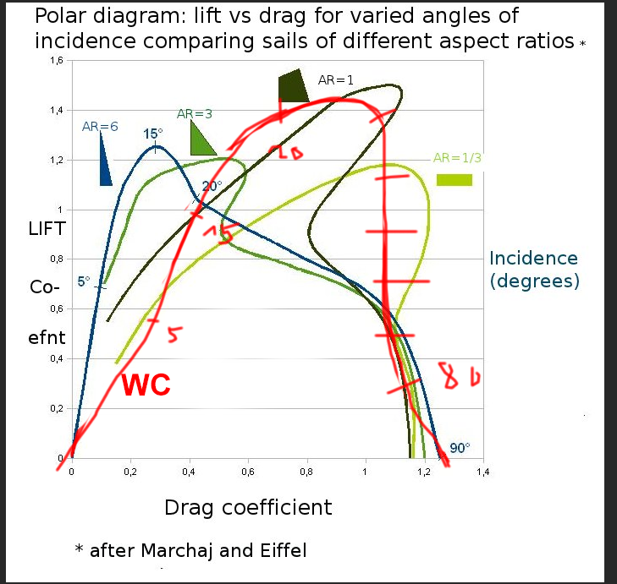
Von wikipedia polar bild
 |  | lift | drag | drive (sum)
0 |  | 0 | 0 | 0
10 |  | 0.8 | 0.4 | 1.2
20 |  | 1.4 | 0.7 | 2.1
40 |  | 1.15 | 1 | 2.15
50 |  | 1.2 | 1 | 2.2
60 |  | 0.9 | 0.9 | 1.8
70 |  | 0.6 | 1 | 1.6
80 |  | 0.3 | 1.1 | 1.4
90 |  | 0 | 1.3 | 1.3

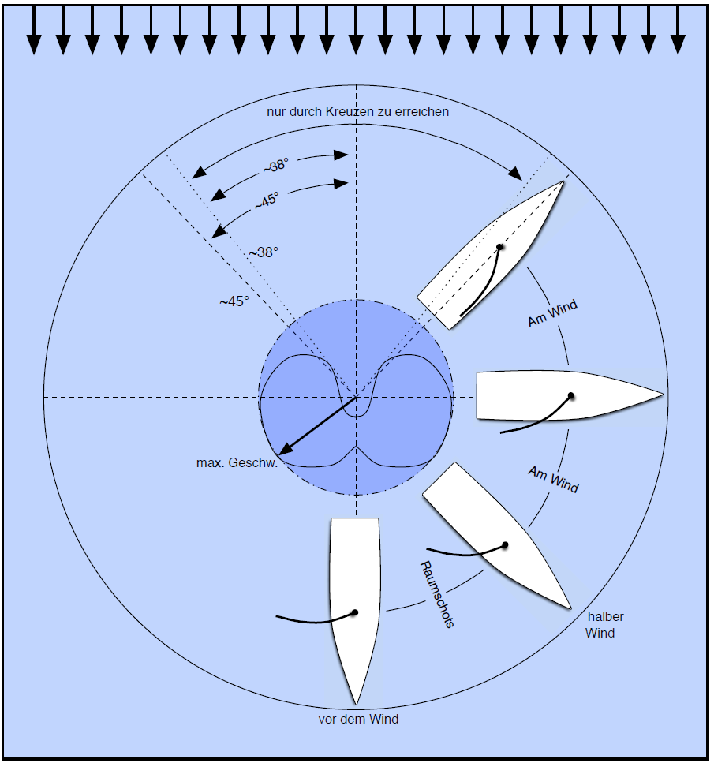
von bild da rechts>

 |  | max geschw
0 |  | -0.2
45 |  | 0.4
90 |  | 0.9
135 |  | 1
180 |  | 0.6

dritte methode: gesampled von sailsim

6kn wind von 0 grad aus

heading |  | max speed kn | heel degree | leeway | in in irons | segel winkel geschätzt
360 |  | 0 | 1 | 0 | yes | 0
345 |  | 0 | 1 | 0 | yes | 0
340 |  | 0.9 | 1 | 4 |  | 3
320 |  | 2.1 | 2 | 4 |  | 10
308 |  | 2.6 | 2 | 4
290 |  | 3 | 2 | 3 |  | 25
284 |  | 2.9 | 2 | 3
270 |  | 2.9 | 1 | 3
250 |  | 3 | 1 | 3
238 |  | 2.3 | 0 | 2 |  | 45
222 |  | 2.2 | 0 | 2
208 |  | 1.9 | 0 | 1
193 |  | 1.8 | 0 | 0
180 |  | 1.8 | 0 | 0 |  | 90

15kn wind von 0 grad aus

heading | alt heading | max speed kn | heel degree | leeway | in in irons | segel winkel geschätzt
360 | 180 | 0 | 1 | 0 | yes | 0
330 | 150 | 3.4 | 11 | 4 |  | 1
318 | 138 | 4.6 | 13 | 4 |  | 20
309 | 129 | 5.6 | 14 | 4 |  | 25
286 | 106 | 6.1 | 12 | 3 |  | 30
268 | 88 | 6.4 | 8 | 3 |  | 33
247 | 67 | 6.7 | 4 | 2 |  | 41
238 | 58 | 5.9 | 3 | 2 |  | 45
214 | 34 | 5.2 | 1 | 1 |  | 50
180 | 0 | 4.6 | 0 | 0 |  | 90

30kn wind von 0 grad aus

heading |  | max speed kn | heel degree | leeway | in in irons | segel winkel geschätzt
360 |  | 0 | 1 | 0 | yes | 0
329 |  | 3.8 | 38 | 4 |  | 5
316 |  | 3.7 | 40 | 3 |  | 20
300 |  | 3.9 | 40 | 3 |  | 25
279 |  | 4.5 | 32 | 3 |  | 35
262 |  | 5.4 | 21 | 2 |  | 40
250 |  | 6 | 13 | 2 |  | 45
220 |  | 6.3 | 3 | 1 |  | 50
200 |  | 6.1 | 1 | 1 |  | 80
180 |  | 6.1 | 0 | 0 |  | 90

Segel pos sampling
wind 15kn
wind 0deg
heading 45

segel |  | speed | heel | leeway
0 |  | 3.6 | 10 | 4
20 |  | 4.1 | 8 | 4
40 |  | 4 | 7 | 4
in irons

heading 90deg
segel |  | speed | heel | leeway
0 |  | 3.7 | 9 | 3
10 |  | 3.9 | 10 | 3
25 |  | 4.4 | 9 | 3
30 |  | 4.9 | 8 | 3
45 |  | 5.1 | 7 | 3
55 |  | 4.8 | 6 | 3
70 |  | 4.4 | 5 | 3
in irons

heading 135deg
segel |  | speed | heel | leeway
0 |  | 1.8 | 2 | 1
10 |  | 3.3 | 2 | 1
20 |  | 3.6 | 2 | 1
30 |  | 3.8 | 2 | 1
45 |  | 4.3 | 1 | 2
60 |  | 4.7 | 1 | 2
90 |  | 4 | 1 | 1

headgin 180deg
segel |  | speed | heel | leeway
in irons
25 |  | 2.6 | 0 | 0
45 |  | 2.9 | 0 | 0
60 |  | 3.3 | 0 | 0
70 |  | 3.6 | 0 | 0
90 |  | 3.9 | 0 | 0

